상품제안서
LED우드탁상시계 | 상품코드: F18603

 |  |  |  |  |  |  | 02-412-0044 | www.easy1.co.kr
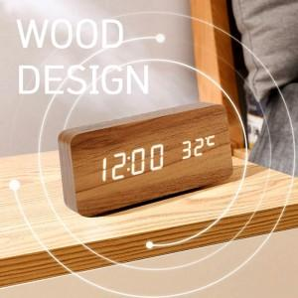

【상세/제작정보】 | 01.17 기준 블랙색상 재고 가능 설 이후 재입고 예정입니다.

【인쇄/포장옵션】 | 실크 / 포장지포장

【공급단가】 | 수량 | 100~ | 300~ | 500~ | 1,000~ | 3,000~
*VAT별도 | 단가 | 11,060원 | 10,660원 | 10,270원 | 9,870원 | 9,480원

【상품 URL】 | http://www.easy1.co.kr/src/goods_detail.php?gdno=18603

